Sheet1
1 | 「新規投稿」「編集・削除」「絞込検索」 「ブックマーク」をヘッダーメニューにできるか？ 【イメージ】 | 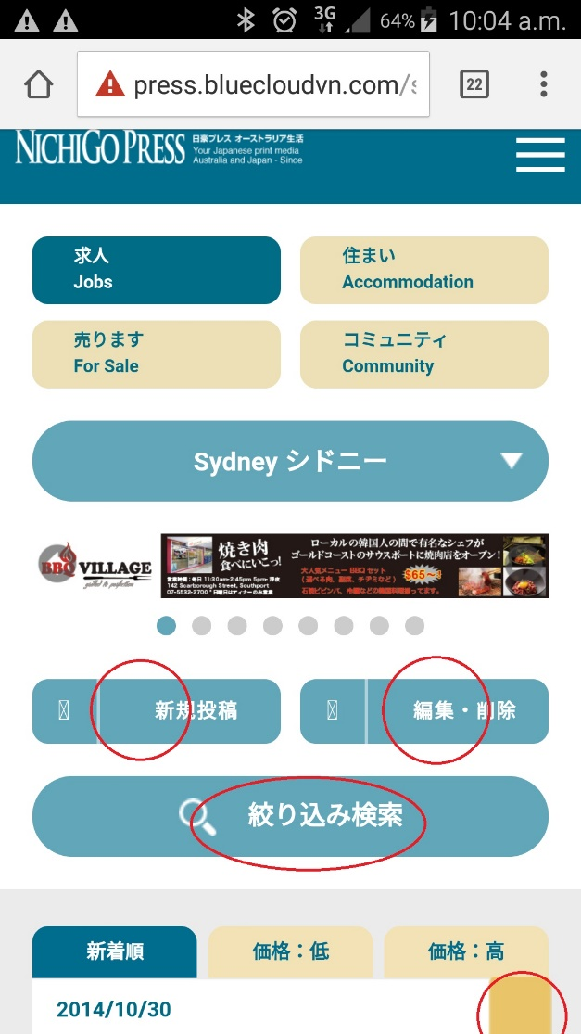

2 | 各エリアごとで表示するバナーを変更できるか？ 【PC例】 スコアバナー用テンプレートファイルに <a class="ool bne cns qld" href="https://www.facebook.com/GorillaEduJapan/" target="_blank" title="OZ101" onclick="_gaq.push(['_trackPageview', 'banner/clsfd/score/Q887OZIO']);"> <img src="/images/ads/W1702_Q887OZIO.jpg" alt="OZ101" /> </a> <a class="syd nsw" href="http://nichigopress.jp/business/141049/" target="_blank" title="Sushi Dining" onclick="_gaq.push(['_trackPageview', 'banner/clsfd/score/SUSH']);"> <img src="/images/ads/W1703_7979SUSH.jpg" alt="Sushi Dining" /> </a> classに掲載エリアのクラス名を入れることで、掲載エリアを決めれる。 スクエアバナーも同様。 | 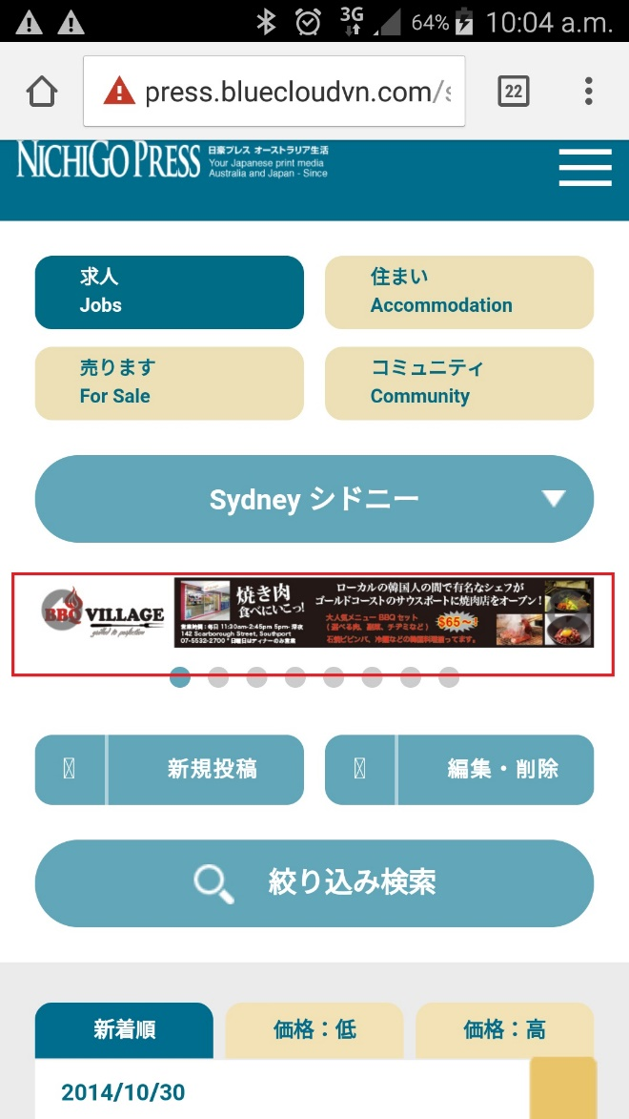

対応不要

3 | 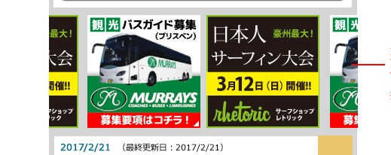 ①スクエアバナーを1列で表示したい。 【例】 ②各エリアごとで表示するバナーを変更できるか？ | 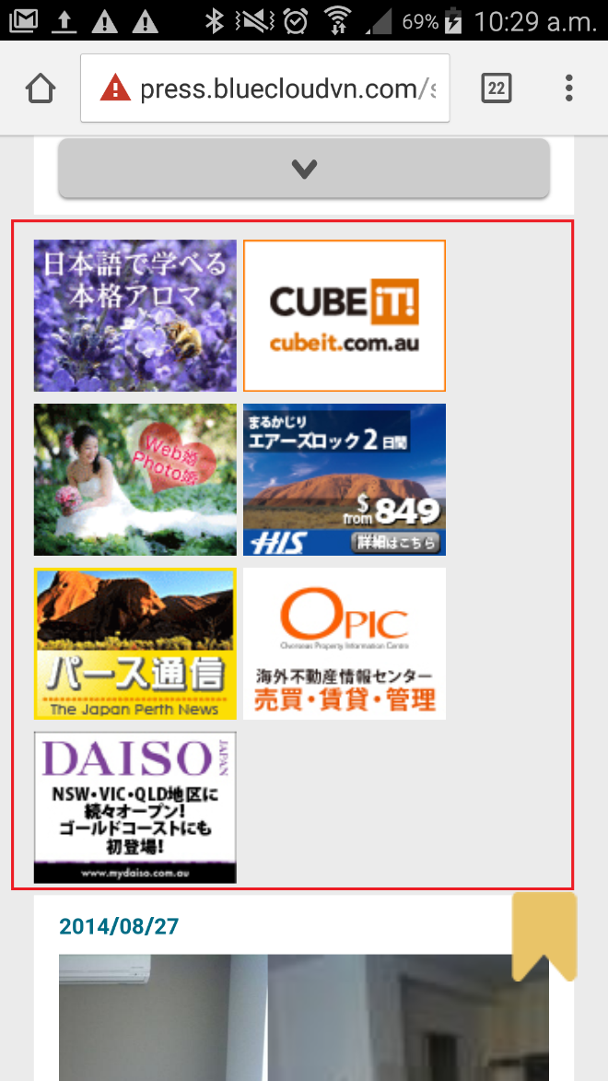

4 | オーストラリア基本生活情報は削除する。 | 